Anualidades
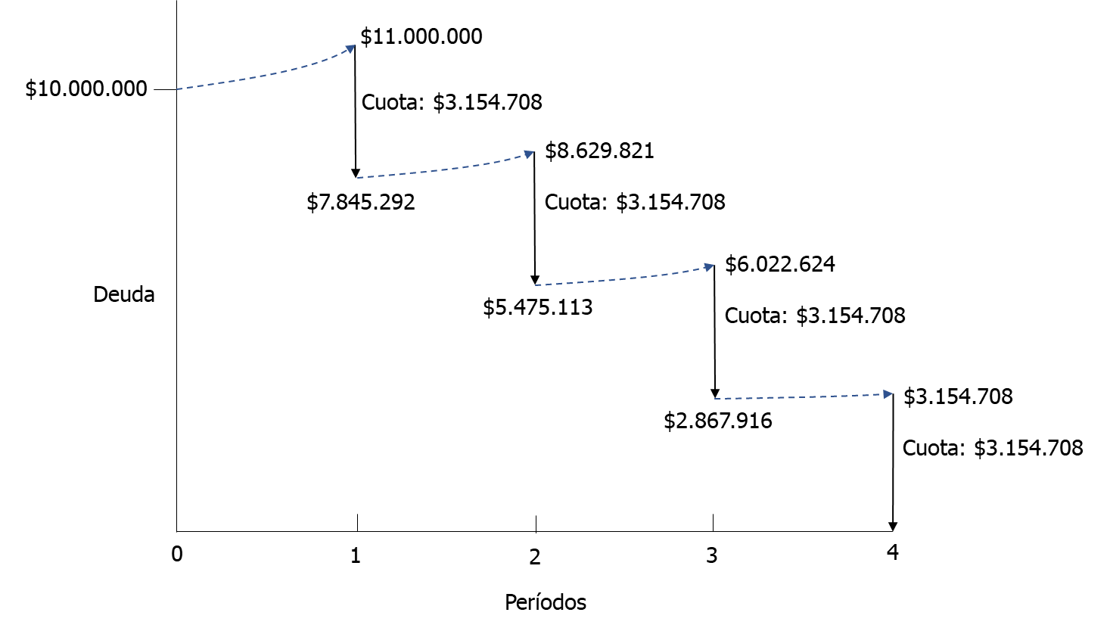
Valor Futuro (F) dado una Anualidad (A):
A | $ 500,000
N | 4 | años
F
i | 10% | anual

F | $ 2,320,500 | =VF(tasa; nper; -pago)

A
A
A
A
Período | Anualidad (Cuota) | Interés | Saldo
1 | $ 500,000 |  | $ 500,000
2 | $ 500,000 | $ 50,000 | $ 1,050,000
0
1
2
3
4
3 | $ 500,000 | $ 105,000 | $ 1,655,000
4 | $ 500,000 | $ 165,500 | $ 2,320,500
TOTAL | $ 2,000,000 | $ 320,500

Valor Presente (P) dado una Anualidad (A):
A | $ 500,000
N | 4 | años
i | 10% | anual
A
A
A
A
P | $ 1,584,933 | =VA(tasa; nper; -pago)

0
1
2
3
4
Período | Anualidad (Cuota) | Interés | Abono a capital | Saldo
1 | $ 500,000 | $ 158,493 | $ 341,507 | $ 1,243,426
2 | $ 500,000 | $ 124,343 | $ 375,657 | $ 867,769
P
3 | $ 500,000 | $ 86,777 | $ 413,223 | $ 454,545
4 | $ 500,000 | $ 45,455 | $ 454,545 | $ 0
TOTAL | $ 2,000,000 | $ 415,067 | $ 1,584,933

Anualidad (A) dado un Valor Futuro (F):
F | $ 10,000,000
N | 4 | años
i | 10% | anual
F
A | $ 2,154,708 | =PAGO(tasa; nper; ; [-vf])

A
A
A
A
N
Período | Anualidad (Cuota) | Interés | Saldo
1 | $ 2,154,708 |  | $ 2,154,708
2 | $ 2,154,708 | $ 215,471 | $ 4,524,887
1
0
2
N-1
3 | $ 2,154,708 | $ 452,489 | $ 7,132,084
4 | $ 2,154,708 | $ 713,208 | $ 10,000,000
TOTAL | $ 8,618,832 | $ 1,381,168

Anualidad (A) dado un Valor Presente (P):
P | $ 10,000,000
N | 4 | años
i | 10% | anual

A
A
A
A
A | $ 3,154,708 | =PAGO(tasa; nper; -va)

0
1
2
N-1
N
Período | Anualidad (Cuota) | Interés | Abono a capital | Saldo
1 | $ 3,154,708 | $ 1,000,000 | $ 2,154,708 | $ 7,845,292
2 | $ 3,154,708 | $ 784,529 | $ 2,370,179 | $ 5,475,113
P
3 | $ 3,154,708 | $ 547,511 | $ 2,607,197 | $ 2,867,916
4 | $ 3,154,708 | $ 286,792 | $ 2,867,916 | $ 0
TOTAL | $ 12,618,832 | $ 2,618,832 | $ 10,000,000

P | $ 10,000,000
N | 4 | años
i | 10% | anual

A | $ 3,154,708

Período | Anualidad (Cuota) | Interés | Abono a capital | Saldo | Deuda final del período antes del pago de la cuota
1 | $ 3,154,708 | $ 1,000,000 | $ 2,154,708 | $ 7,845,292 | $ 11,000,000
2 | $ 3,154,708 | $ 784,529 | $ 2,370,179 | $ 5,475,113 | $ 8,629,821
3 | $ 3,154,708 | $ 547,511 | $ 2,607,197 | $ 2,867,916 | $ 6,022,624
4 | $ 3,154,708 | $ 286,792 | $ 2,867,916 | $ 0 | $ 3,154,708
TOTAL | $ 12,618,832 | $ 2,618,832 | $ 10,000,000

